Karte
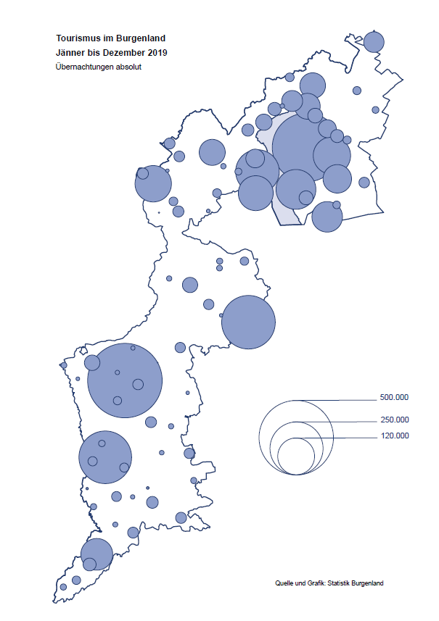

Bgld
Ankünfte nach Unterkunftsart |  |  |  |  |  |  |  | Übernachtungen nach Unterkunftsart |  |  |  |  |  |  |  | Daten für Grafik 2:
Jahr 2019 |  |  |  |  |  |  |  | Jahr 2019 |  |  |  |  |  |  |  |  | Monat | 2019 | 2018 | Ø 2008-2018 | 2018 | 2017 | 2016 | 2015 | 2014 | 2013 | 2012 | 2011 | 2010 | 2009 | 2008

Unterkunftsart | Ankünfte |  |  |  |  |  |  | Unterkunftsart | Übernachtungen |  |  |  |  |  |  |  |  | 3,144,232 | 3,050,564 | 2,942,791 | 3,050,564 | 3,092,657 | 3,084,025 | 2,914,691 | 2,912,637 | 2,853,243 | 2,938,655 | 2,933,357 | 2,911,034 | 2,866,984 | 2,812,852
 | Inländer |  | Ausländer |  | insgesamt |  |  |  | Inländer |  | Ausländer |  | insgesamt
 | 2018 | 2019 | 2018 | 2019 | 2018 | 2019 | % |  | 2018 | 2019 | 2018 | 2019 | 2018 | 2019 | % | Jänner | 1 | 142,561 | 145,246 | 133,615 | 145,246 | 145,386 | 144,674 | 134,038 | 133,981 | 132,179 | 136,230 | 128,519 | 131,684 | 122,258 | 115,574
 |  |  |  |  |  |  |  |  |  |  |  |  |  |  |  | Feber | 2 | 140,588 | 142,295 | 135,302 | 142,295 | 142,728 | 145,581 | 135,782 | 142,631 | 131,305 | 135,387 | 132,050 | 130,518 | 123,475 | 126,575
Burgenland | 852,670 | 881,337 | 208,489 | 232,783 | 1,061,159 | 1,114,120 | 5.0% | Burgenland | 2,386,044 | 2,437,037 | 664,520 | 707,195 | 3,050,564 | 3,144,232 | 3.1% | März | 3 | 163,253 | 168,732 | 153,629 | 168,732 | 155,317 | 173,021 | 148,988 | 147,200 | 164,265 | 148,907 | 139,865 | 155,416 | 138,932 | 149,276
Gewerbl. Beherbergungsbetrieb | 646,066 | 661,319 | 140,167 | 157,278 | 786,233 | 818,597 | 4.1% | Gewerbl. Beherbergungsbetrieb | 1,547,909 | 1,462,619 | 402,434 | 427,056 | 1,950,343 | 1,889,675 | -3.1% | April | 4 | 244,826 | 224,025 | 204,805 | 224,025 | 232,034 | 202,440 | 201,029 | 212,756 | 185,187 | 215,698 | 211,430 | 193,387 | 206,323 | 168,549
5/4-Stern | 438,703 | 445,485 | 81,238 | 93,356 | 519,941 | 538,841 | 3.6% | 5/4-Stern | 1,093,511 | 1,003,387 | 242,178 | 261,359 | 1,335,689 | 1,264,746 | -5.3% | Mai | 5 | 283,418 | 306,488 | 292,060 | 306,488 | 278,950 | 328,809 | 292,559 | 285,056 | 297,188 | 278,023 | 257,616 | 283,574 | 289,084 | 315,313
3-Stern | 170,894 | 180,302 | 48,599 | 54,796 | 219,493 | 235,098 | 7.1% | 3-Stern | 370,244 | 376,145 | 127,649 | 136,173 | 497,893 | 512,318 | 2.9% | Juni | 6 | 353,757 | 312,160 | 303,528 | 312,160 | 347,452 | 298,750 | 304,686 | 319,646 | 276,693 | 292,628 | 343,074 | 294,830 | 286,635 | 262,249
2/1-Stern | 36,469 | 35,532 | 10,330 | 9,126 | 46,799 | 44,658 | -4.6% | 2/1-Stern | 84,154 | 83,087 | 32,607 | 29,524 | 116,761 | 112,611 | -3.6% | Juli | 7 | 430,134 | 431,967 | 419,101 | 431,967 | 436,808 | 437,717 | 417,086 | 403,168 | 408,674 | 409,575 | 413,893 | 419,841 | 420,238 | 411,149
Privatquartier nicht auf Bauernhof | 30,206 | 33,568 | 11,612 | 11,831 | 41,818 | 45,399 | 8.6% | Privatquartier nicht auf Bauernhof | 70,012 | 76,142 | 38,259 | 38,922 | 108,271 | 115,064 | 6.3% | Aug | 8 | 513,292 | 486,508 | 504,986 | 486,508 | 503,565 | 510,434 | 483,048 | 494,104 | 488,499 | 519,743 | 517,405 | 525,560 | 512,657 | 513,324
Privatquartier auf Bauernhof | 16,221 | 16,477 | 5,054 | 5,475 | 21,275 | 21,952 | 3.2% | Privatquartier auf Bauernhof | 41,424 | 42,909 | 22,363 | 23,292 | 63,787 | 66,201 | 3.8% | Sept | 9 | 301,838 | 294,404 | 282,073 | 294,404 | 306,558 | 299,008 | 282,739 | 260,716 | 264,879 | 291,135 | 281,631 | 278,944 | 280,762 | 262,031
Campingplatz | 92,395 | 92,529 | 29,035 | 32,552 | 121,430 | 125,081 | 3.0% | Campingplatz | 266,737 | 267,720 | 91,748 | 101,081 | 358,485 | 368,801 | 2.9% | Okt | 10 | 225,667 | 217,367 | 210,252 | 217,367 | 218,450 | 217,470 | 203,272 | 206,019 | 203,858 | 211,959 | 211,883 | 214,636 | 205,217 | 202,645
Kurheim der Sozialvers.träger | 5,082 | 4,461 | 9 | 19 | 5,091 | 4,480 | -12.0% | Kurheim der Sozialvers.träger | 129,956 | 121,162 | 227 | 435 | 130,183 | 121,597 | -6.6% | Nov | 11 | 193,867 | 183,958 | 171,903 | 183,958 | 181,241 | 179,370 | 171,475 | 171,477 | 179,421 | 179,009 | 165,174 | 163,604 | 153,273 | 162,933
Private und öffentliche Kurheime | 13,585 | 22,223 | 80 | 213 | 13,665 | 22,436 | 64.2% | Private und öffentliche Kurheime | 192,195 | 326,086 | 1,079 | 1,969 | 193,274 | 328,055 | 69.7% | Dez | 12 | 151,031 | 137,414 | 131,535 | 137,414 | 144,168 | 146,751 | 139,989 | 135,883 | 121,095 | 120,361 | 130,817 | 119,040 | 128,130 | 123,234
Jugendherberge | 7,736 | 8,043 | 2,535 | 2,772 | 10,271 | 10,815 | 5.3% | Jugendherberge | 18,907 | 21,828 | 7,000 | 4,994 | 25,907 | 26,822 | 3.5%
Ferienwohnung, Ferienhaus | 33,993 | 35,602 | 16,953 | 18,710 | 50,946 | 54,312 | 6.6% | Ferienwohnung, Ferienhaus | 104,501 | 103,775 | 95,113 | 98,072 | 199,614 | 201,847 | 1.1% | Überschrift1: | Übernachtungen im Burgenland 2015
Sonstige Unterkunft | 7,386 | 7,115 | 3,044 | 3,933 | 10,430 | 11,048 | 5.9% | Sonstige Unterkunft | 14,403 | 14,796 | 6,297 | 11,374 | 20,700 | 26,170 | 26.4% | Überschrift2: | im Vergleich zu 2015 und Ø 2005-2015

Übernachtungen im Jahr nach Unterkunftsarten
Übernachtungen nach Monaten
 |  |  |  |  |  |  |  |  |  |  |  |  |  |  |  | Daten für Grafik 1:
 |  |  |  |  |  |  |  |  |  |  |  |  |  |  |  |  | 2019 | 2018
 |  |  |  |  |  |  |  |  |  |  |  |  |  |  |  | 5/4-Stern | 1,264,746 | 1,335,689
 |  |  |  |  |  |  |  |  |  |  |  |  |  |  |  | 3-Stern | 512,318 | 497,893
 |  |  |  |  |  |  |  |  |  |  |  |  |  |  |  | 2/1-Stern | 112,611 | 116,761
 |  |  |  |  |  |  |  |  |  |  |  |  |  |  |  | Privatquartier | 181,265 | 172,058
 |  |  |  |  |  |  |  |  |  |  |  |  |  |  |  | Campingplatz | 368,801 | 358,485
 |  |  |  |  |  |  |  |  |  |  |  |  |  |  |  | Kurheim, Erhol. | 449,652 | 323,457
 |  |  |  |  |  |  |  |  |  |  |  |  |  |  |  | Sonst. Unterk. | 254,839 | 246,221

 |  |  |  |  |  |  |  |  |  |  |  |  |  |  |  | Kontrolle | 3,144,232 | 3,050,564

6 |  |  |  |  |  |  |  |  | 7

Übernachtungen im Burgenland im November |  |  |  |  |  |  |  |  | Übernachtungen im Burgenland 2011
nach Unterkunftsarten |  |  |  |  |  |  |  |  | im Vergleich zu 2010 und Ø 2000-2010

Gemeinde20
Die 20 Gemeinden mit den meisten Übernachtungen
Jahr 2019

Gemeinde | Ankünfte |  |  | Übernachtungen
 | 2018 | 2019 | % | 2018 | 2019 | %

Bad Tatzmannsdorf | 105,909 | 106,604 | 0.7% | 512,880 | 500,456 | -2.4%
Podersdorf am See | 140,912 | 143,450 | 1.8% | 422,304 | 428,417 | 1.4%
Lutzmannsburg | 105,277 | 112,930 | 7.3% | 246,995 | 260,076 | 5.3%
Stegersbach | 90,003 | 98,846 | 9.8% | 230,344 | 250,675 | 8.8%
Rust | 62,256 | 64,381 | 3.4% | 167,221 | 170,883 | 2.2%
Illmitz | 44,647 | 45,562 | 2.0% | 141,400 | 144,929 | 2.5%
Frauenkirchen | 63,545 | 66,576 | 4.8% | 120,863 | 127,115 | 5.2%
Bad Sauerbrunn | 13,511 | 14,201 | 5.1% | 115,785 | 119,861 | 3.5%
Mörbisch am See | 35,229 | 37,480 | 6.4% | 105,398 | 110,023 | 4.4%
Jennersdorf | 41,033 | 42,569 | 3.7% | 94,264 | 91,435 | -3.0%
Pamhagen | 20,489 | 18,738 | -8.5% | 87,110 | 85,282 | -2.1%
Sankt Andrä am Zicksee | 10,335 | 9,759 | -5.6% | 74,919 | 73,006 | -2.6%
Eisenstadt | 31,109 | 32,583 | 4.7% | 55,932 | 62,879 | 12.4%
Parndorf | 33,427 | 44,637 | 33.5% | 46,752 | 61,446 | 31.4%
Neusiedl am See | 26,296 | 27,828 | 5.8% | 58,780 | 60,072 | 2.2%
Jois | 16,120 | 17,356 | 7.7% | 36,049 | 39,755 | 10.3%
Kittsee | 2,494 | 2,596 | 4.1% | 37,930 | 38,569 | 1.7%
Oggau am Neusiedler See | 9,714 | 10,397 | 7.0% | 29,100 | 31,766 | 9.2%
Gols | 12,919 | 13,921 | 7.8% | 29,607 | 29,631 | 0.1%
Purbach am Neusiedler See | 9,414 | 10,091 | 7.2% | 20,497 | 24,203 | 18.1%

Die 10 Gemeinden mit den meisten Übernachtungen im Jahr
 |  |  |  |  |  |  |  | Daten für Grafik: | 2018 | 2019 | 2018 | 2019
 |  |  |  |  |  |  | 1 | Bad Tatzmannsdorf | 512,880 | 500,456 | 57.4 | 53.2
 |  |  |  |  |  |  | 2 | Podersdorf am See | 422,304 | 428,417 | 47.3 | 45.6
 |  |  |  |  |  |  | 3 | Lutzmannsburg | 246,995 | 260,076 | 27.7 | 27.7
 |  |  |  |  |  |  | 4 | Stegersbach | 230,344 | 250,675 | 25.8 | 26.7
 |  |  |  |  |  |  | 5 | Rust | 167,221 | 170,883 | 18.7 | 18.2
 |  |  |  |  |  |  | 6 | Illmitz | 141,400 | 144,929 | 15.8 | 15.4
 |  |  |  |  |  |  | 7 | Frauenkirchen | 120,863 | 127,115 | 13.5 | 13.5
 |  |  |  |  |  |  | 8 | Bad Sauerbrunn | 115,785 | 119,861 | 13.0 | 12.7
 |  |  |  |  |  |  | 9 | Mörbisch am See | 105,398 | 110,023 | 11.8 | 11.7
 |  |  |  |  |  |  | 10 | Jennersdorf | 94,264 | 91,435 | 10.6 | 9.7
 |  |  |  |  |  |  |  | restliche Gemeinden | 893,110 | 940,362 | 100.0 | 100.0

 |  |  |  |  |  |  |  | Insgesamt | 3,050,564 | 3,144,232

16

Karte InlAusl
